BBT-TCs
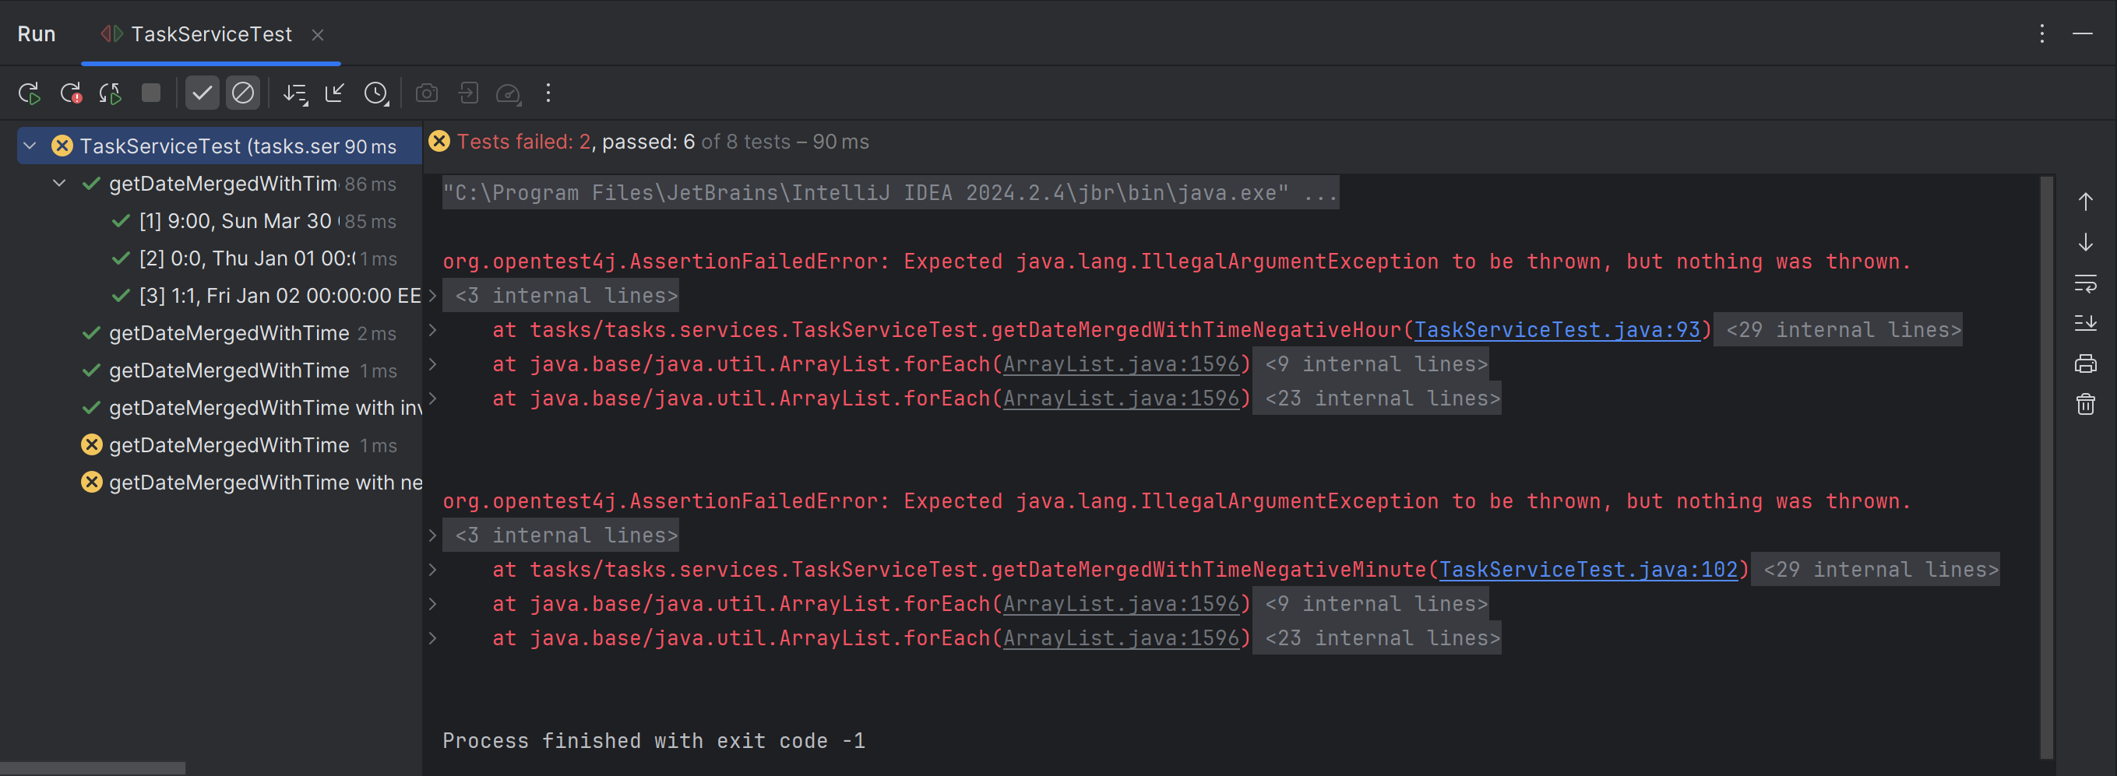
VVSS, Info Romana, 2024-2025

BBT TCs
Final TC No. | Req. ID | ECP TCs | BVA TCs | input data |  |  |  |  |  |  | output data
 |  |  |  | time | noTimeDate | expected | actual result
1 | F01 | TC1_ECP | - | "9:00" | 30.03.2025 | 30.03.2024 9:00 | 30.03.2024 9:00
2 |  | TC2_ECP | - | "54:78" | 01.01.1899 | Error message-Empty movie title | Error message
3 |  | TC3_ECP | - | "aa" | 30.03.2025 | Error message-? Compiler checked | Error message
4 |  | … | TC1_BVA | -1:15 | 05.03.2025 | Error message | Fara eroare
5 |  | - | TC2_BVA | "0:0" | 01.01.1970 | 01.01.1970 00 | 01.01.1970 00:01
6 |  | - | TC3_BVA | "1:1" | 02.02.1970 | 02.01.1970 01:01 | 02.02.1970 01:01
7 |  | - | TC4_BVA | "24:10" | 05.03.2025 | Error message | Fara eroare
8 |  | … | TC5_BVA | "18:60" | 05.03.2025 | Error message | Fara eroare

Statistics

 | Testing |  |  |  | Debugging | Re-testing |  |  |  |  | Regression Testing
Req. ID | #TCs to be run | #TCs passed | #TCs failed | #Bugs | #Fixed Bugs | Re-tested |  | #TCs to be run | #TCs passed | #TCs failed | Re-tested | #TCs to be run | #TCs passed | #TCs failed

F01 | 8 | 6 | 2 | 1 | 1 | done |  | 8 | 8 | 0 | done | 8 | 8 | 0

